Результаты МО
Диагностическая работа по читательской грамотности для обучающихся 6‑го класса в Красноярском крае в 2025-2026 учебном году

Краткий отчет о результатах Новоселовского района

В краевой диагностической работе по читательской грамотности для 6-х классов (КДР6) приняли участие 140 обучающихся Новоселовского района.
Основные результаты по муниципальному образованию (МО) приведены в сопоставлении с данными, полученными на региональной репрезентативной выборке, где процедура проходила под наблюдением представителей ЦОКО.
Таблица 1
Основные результаты выполнения диагностической работы по читательской грамотности |  |  | Среднее значение по муниципальному образованию | Среднее значение по краю
Успешность выполнения (% от максимального балла) |  |  | 46.43% | 45.85%
Вся работы (балл по 100-балльной шкале) |  |  | 51.78 | 52.58
Задания по группам умений (% от максимального балла) | Поиск и отбор информации |  | 58.33% | 58.44%
 | Анализ, интерпретация и обобщение информации |  | 45.33% | 44.79%
 | Осмысление и оценка содержания и формы текста |  | 32.86% | 33.88%
Задания по предметным областям (% от максимального балла) | Естествознание |  | 46.99% | 45.16%
 | Математика |  | 53.88% | 43.20%
 | История |  | 45.52% | 45.16%
 | Русский язык |  | 39.86% | 49.85%

Преодолели границу пониженного (порогового) уровня (% учащихся) |  |  | 81.43% | 77.70%
Достигли повышенного уровня (% учащихся) |  |  | 4.29% | 14.87%
 |  |  |  | Диаграмма 1

 | Пониженный | Недостаточный | Базовый | Повышенный
 | 25.56% | -22.30% | 37.27% | 14.87%
 | 35.00% | -18.57% | 42.14% | 4.29%

Недостаточный | Пониженный (пороговый) | Базовый | Повышенный

 |  |  |  | Таблица 2
 | Уровни читательской грамотности (% учащихся, результаты которых соответствуют данному уровню достижений)
 | Недостаточный | Пониженный (пороговый) | Базовый | Повышенный
Муниципальное образование (%) | 18.57% | 35.00% | 42.14% | 4.29%
Красноярский край (%) | 22.30% | 25.56% | 37.27% | 14.87%

Распределение баллов
 | МО | край
0 | 1% | 0.84%
1 | 0% | 1.58%
2 | 1% | 1.67%
3 | 5% | 2.23%
4 | 4% | 4.65%
5 | 5% | 6.78%
6 | 4% | 8.55%
7 | 13% | 8.74%
8 | 12% | 9.67%
9 | 10% | 8.83%
10 | 7% | 10.13%
11 | 9% | 8.74%
12 | 9% | 6.23%
13 | 8% | 5.86%
14 | 9% | 6.23%
15 | 2% | 3.81%
16 | 1% | 3.07%
17 | 1% | 1.77%
18 | 0% | 0.46%
19 | 0% | 0.19%
20 | 0% | 0.00%
 |  |  |  | Диаграмма 2

Освоение основных умений характеризуется не только средними значениями, но и разбросом индивидуальных результатов. На графике ниже (см. Рисунок 1) представлено распределение результатов освоения трех групп читательских умений в Красноярском крае и в муниципальном образовании. Красными кружками на графике обозначены средние результаты выполнения заданий по каждой из трех групп читательских умений по краю. Каждая такая точка делит краевую выборку на две равные части – показавших результаты выше и ниже средних. Красными квадратами отмечены аналогичные средние результаты, но уже для муниципальной системы. Сплошной синей линией обозначены границы интервалов, в которых находятся результаты половины шестиклассников края: 25% из них лежат в интервале от красной точки до верхней сплошной линии, 25% – от красной точки до нижней сплошной линии. Еще 25% результатов учеников находятся ниже закрашенного интервала, и 25% – выше, в незакрашенном поле (или в точках, соответствующих максимальному баллу и 0 баллов). Аналогичные интервалы для муниципальных результатов обозначены красными штрихами. По соотношению вертикального штриха (МО) и закрашенной области (край) можно судить о том, чем отличается распределение результатов в муниципальной системе от ситуации в среднем по краю.
 |  |  |  | Рисунок 1
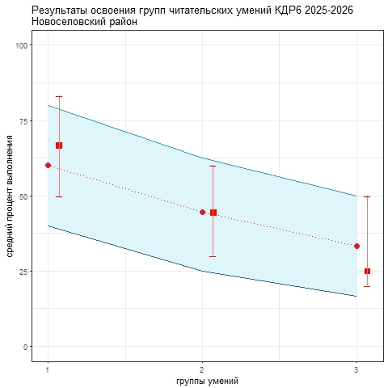

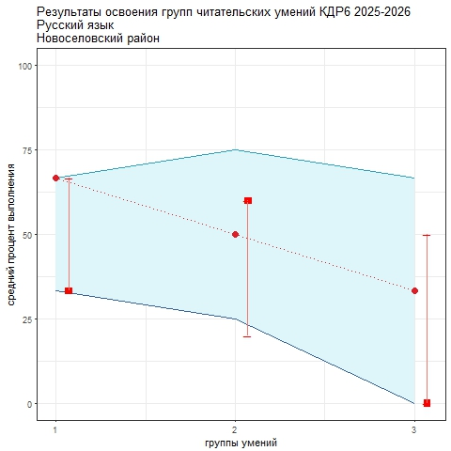
Аналогичным образом построены графики, показывающие соотношение муниципальных и краевых результатов по каждой из четырех предметных областей: "Русский язык", "Математика", "Естествознание", "История". Длинные вертикальные штрихи показывают значительный разброс результатов, что говорит о том, что образовательные практики в разных школах и классах очень отличаются.
 |  |  |  | Рисунок 2

 |  |  |  | Рисунок 3
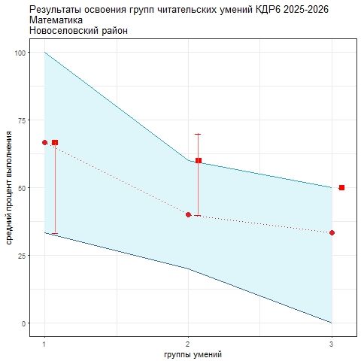

 |  |  |  | Рисунок 4

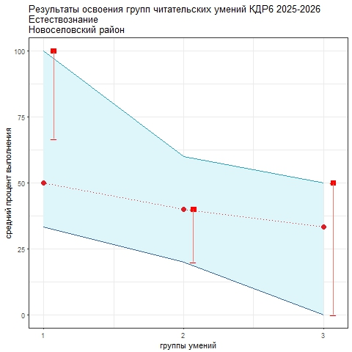

 |  |  |  | Рисунок 5
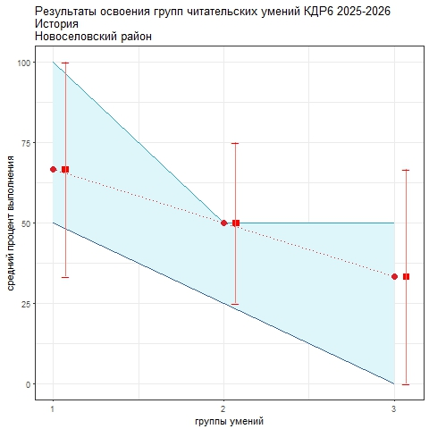

В целом по краю лучше всего освоена первая группа читательских умений, связанная с поиском и отбором информации. Более низкие результаты продемонстрированы по второй группе (анализ и интерпретация), самые низкие – по третьей, связанной с оценкой и использованием информации. Наиболее трудными в 2025/26 учебном году оказались задания на материале текстов по математике. Лучше всего шестиклассники справились с заданиями на материале текстов по русскому языку. Анализируя приведенные данные, необходимо ответить на вопросы: 1) объективно ли муниципальные данные отражают положение дел. Об этом можно судить в том числе по диаграмме 2 "Распределение баллов": если оно резко отличается от краевого, особенно в области высоких баллов, это может говорить о необъективности проведения процедуры или проверки работ учеников; 2) в чем специфика ситуации в муниципальной системе образования с точки зрения средних значений и распределения результатов по группам читательских умений и по отдельным предметным областям; 3) что можно сделать для улучшения результатов.

